Validatie lijsten maken
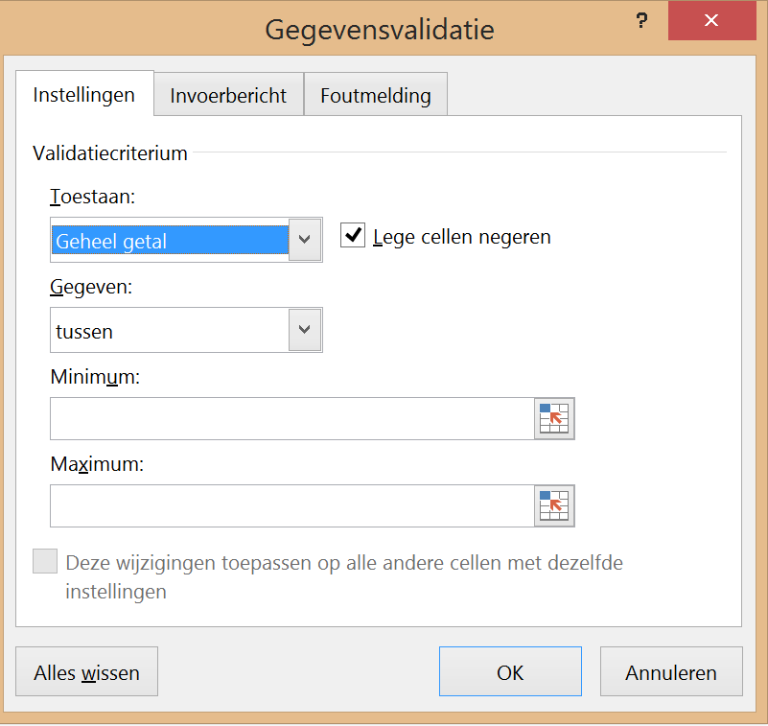
Excel cursus gevorderd
Valideren op 4 manieren
Het valideren wordt hier in 4 methodes ingesteld (zie voorbeeld indien nodig)
Getallen | Lijst intern | Eigen lijst |  | Lijst extern
Hier mogen alleen getallen t/m 10 | Waarden uit een lijst in hetzelfde werkblad | Gegevens zelf in de bron typen met ; als scheidingteken |  | Hier kunnen gegevens uit een ander tabblad worden gehaald
8 | melk | Verkoop |  | schroef

Getallen valideren |  |  |  |  | melk
Activeer cel A34 (waar de gegevens worden ingevuld via validatie) |  |  |  |  | eieren
Gegevens tabblad - Gegevensvalidatie - Tabblad Instellingen - Geheel getal in 1e Toestaan venster kiezen |  |  |  |  | Koek
2e venster Gegevens kies Tussen 1 (minimum) en 10 (maximum) - OK |  |  |  |  | boter
 |  |  |  |  | meel
Bestaande lijst valideren |  |  |  |  | pudding
Activeer cel C34 (waar de gegevens worden ingevuld via validatie) |  |  |  |  | snoep
Gegevens tabblad - Gegevensvalidatie - Tabblad Instellingen - Lijst kiezen in 1e Toestaan venster |  |  |  |  | wijn
Daarna gewenste bron selecteren I9 t/m I18 |  |  |  |  | nootjes
 |  |  |  |  | Bier
Eigen lijst valideren
Activeer cel E34 (waar de gegevens worden ingevuld via validatie)
Gegevens tabblad - Gegevensvalidatie - Tabblad Instellingen - Lijst kiezen in 1e Toestaan venster
Typ alle gewenste onderdelen in het venster gescheiden door een ; (zie voorbeeld)

Gegevens uit een lijst in een ander blad valideren
Eerst tabblad Gereedschappen zichtbaar maken- r.m klik in tabblad - Zichtbaar maken
Gegevens tabblad - Gegevensvalidatie - Tabblad Instellingen - Lijst kiezen in 1e Toestaan venster
Selecteer het 2e venster Bron - klik tab Gereedschappen en selecteer de gereedschappen (A1 tot A8) -OK

Getallen | Lijst intern | Eigen lijst |  | Lijst extern
Beoordeling | Kies uw menu | Welke afdeling |  | Kies gereedschap

Indien nodig kunt u kiezen voor een invoerbericht als er in de cel geklikt wordt via tab Invoerbericht
Ook kunt u met tab Foutmelding een blokkering of melding instellen |  |  | Instelling voor getallen bv. tussen 1 en 10

